DATA
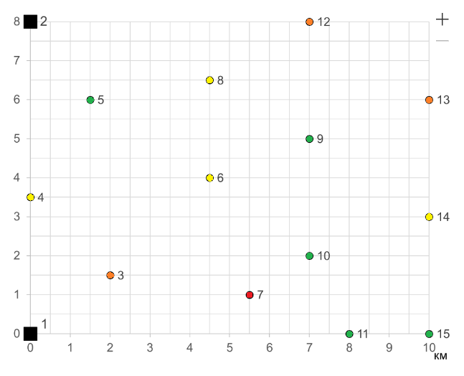
Потребитель | 3 | 4 | 5 | 6 | 7 | 8 | 9 | 10 | 11 | 12 | 13 | 14 | 15
Ущерб | 50 | 20 | 10 | 20 | 100 | 20 | 10 | 10 | 10 | 50 | 50 | 20 | 10
 |  |  |  |  |  |  |  |  |  |  |  |  |  | Y | 0.11
 |  |  |  |  |  |  |  |  |  |  |  |  |  | link | 200 | тыс
Координаты |  |  |  |  |  |  |  |  |  |  |  |  |  | Rk | 75 | тыс
1 | 0 | 0
2 | 0 | 8
3 | 2 | 1.5
4 | 0 | 3.5
5 | 1.5 | 6
6 | 4.5 | 4
7 | 5.5 | 1
8 | 4.5 | 6.5
9 | 7 | 5
10 | 7 | 2
11 | 8 | 0
12 | 7 | 8
13 | 10 | 6
14 | 10 | 3
15 | 10 | 0

